満3歳
《満３歳》 | カウプ指数 (Kaup index) 算出表
氏 名：
作成者：
日付 | 身長（ｃｍ） | 体重（ｋｇ） | カウプ指数 | 判定結果
 |  |  | #DIV/0! | #DIV/0!
 |  |  | #DIV/0! | #DIV/0!
 |  |  | #DIV/0! | #DIV/0!
 |  |  | #DIV/0! | #DIV/0!
 |  |  | #DIV/0! | #DIV/0!
 |  |  | #DIV/0! | #DIV/0!
 |  |  | #DIV/0! | #DIV/0!
 |  |  | #DIV/0! | #DIV/0!
 |  |  | #DIV/0! | #DIV/0!
 |  |  | #DIV/0! | #DIV/0!
 |  |  | #DIV/0! | #DIV/0!
 |  |  | #DIV/0! | #DIV/0!
 |  |  | #DIV/0! | #DIV/0!
 |  |  | #DIV/0! | #DIV/0!
 |  |  | #DIV/0! | #DIV/0!
 |  |  | #DIV/0! | #DIV/0!
 |  |  | #DIV/0! | #DIV/0!
 |  |  | #DIV/0! | #DIV/0!
 |  |  | #DIV/0! | #DIV/0!
 |  |  | #DIV/0! | #DIV/0!
 |  |  | #DIV/0! | #DIV/0!
 |  |  | #DIV/0! | #DIV/0!
 |  |  | #DIV/0! | #DIV/0!
 |  |  | #DIV/0! | #DIV/0!
 |  |  | #DIV/0! | #DIV/0!
 |  |  | #DIV/0! | #DIV/0!
 |  |  | #DIV/0! | #DIV/0!
 |  |  | #DIV/0! | #DIV/0!
 |  |  | #DIV/0! | #DIV/0!
 |  |  | #DIV/0! | #DIV/0!
 |  |  | #DIV/0! | #DIV/0!
2014-04-01 | 93.7 | 12.6 | 14.4 | やせぎみ
2014-05-01 | 95 | 13.1 | 14.5 | 普通
2014-06-01 | 97.8 | 16.1 | 16.8 | 太りぎみ

※ 身長と体重の数値によっては、例えば「14.5」といった同じ数値の判定結果でも、「やせぎみ」と「普通」といった違う文言が出る場合があります。計算上の小数点以下の数値によるもので、例えば「14.5未満」と「14.5から」などの境界に当たる数値では、文言による判定は参考としてご覧いただき、「やせ」「普通」などと単純に決めつけることのないようお願い致します。 ※ 「カウプ指数」と「判定結果」のセルには計算式が入っています。数値などを入力しないでください。 ※ 万が一消してしまった場合は、次の措置をしてください。 『カウプ指数』の一行目のセルには次の計算式を入力し、他の行も設定してください。 =D5/C5/C5*10000 『判定結果』の一行目のセルには次の計算式を入力し、他の行も設定してください。 =IF(E5<14.5,"やせすぎ",IF(E5<16,"やせぎみ",IF(E5<18,"普通",IF(E5<20,"太りぎみ",IF(E5>20,"太りすぎ")))))

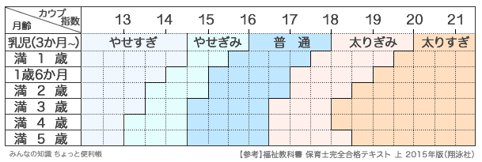
カウプ指数 (Kaup index) 判定基準

